材料及结果
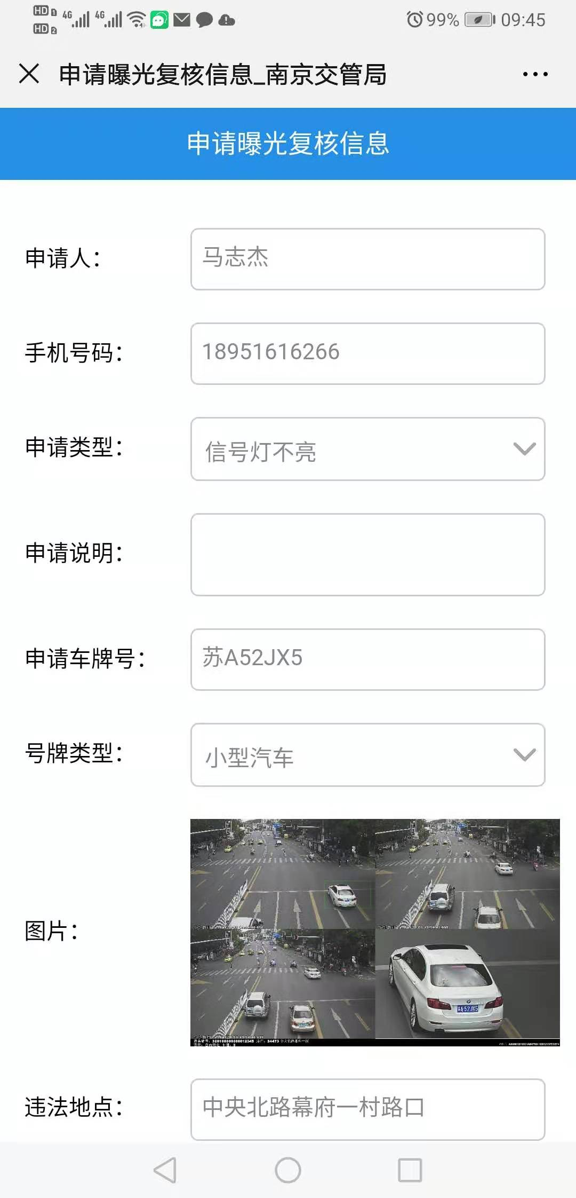
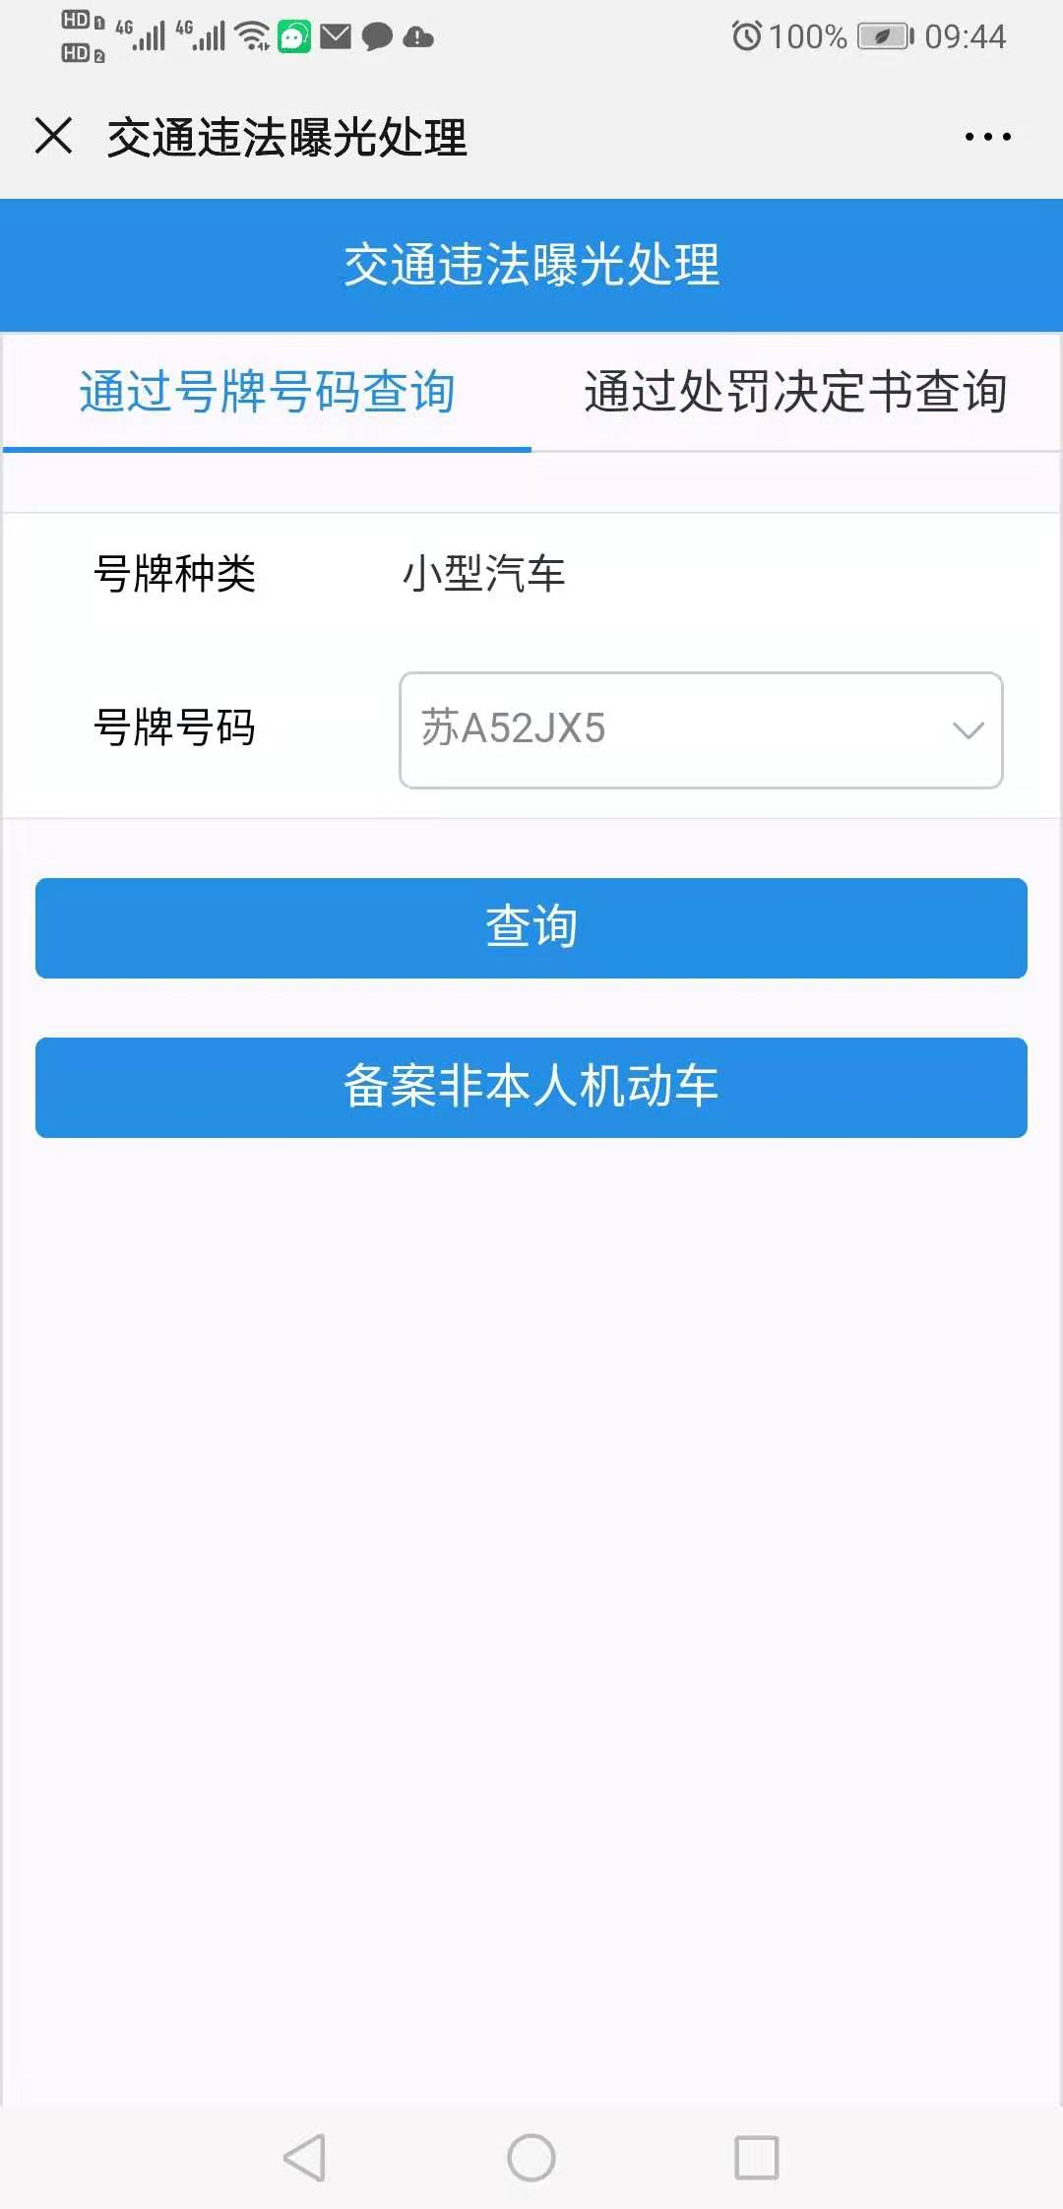
材料信息梳理表
 | 违法曝光查询
 | 通过号码号牌查询
序号 | 元素名称 | 元素说明
1 | 号牌种类
2 | 号牌号码

 | 申请曝光复核
 | 通过号码号牌查询
序号 | 元素名称 | 元素说明
1 | 申请人
2 | 手机号码 | 11位手机号码
3 | 申请类型
4 | 申请说明
5 | 申请车牌号
6 | 号牌类型
7 | 图片
8 | 违法地点

线上办理流程
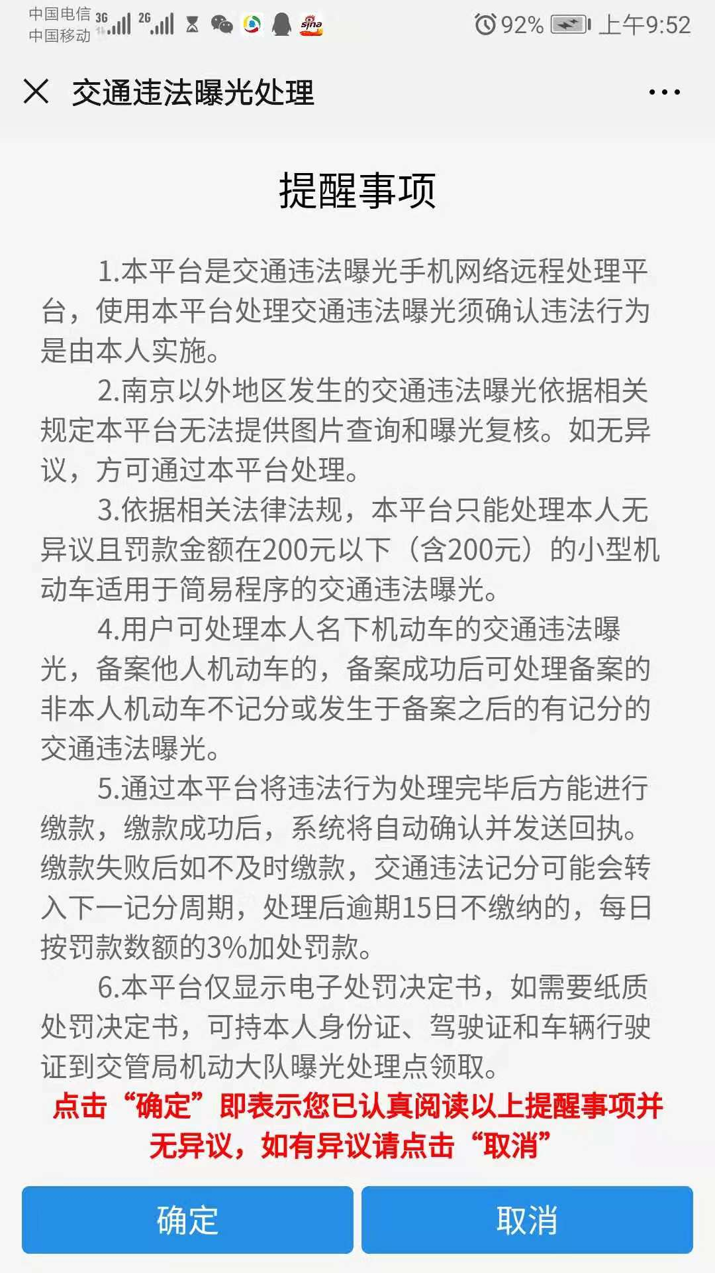
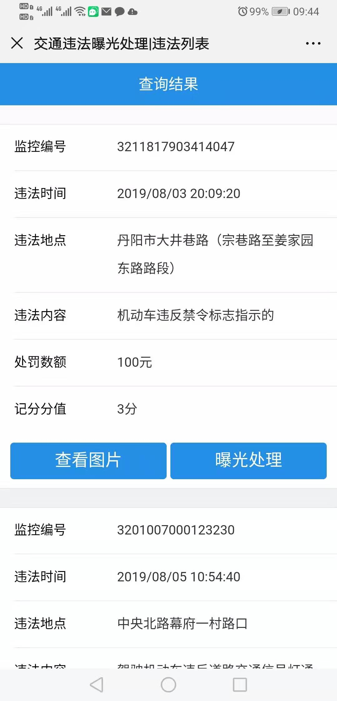
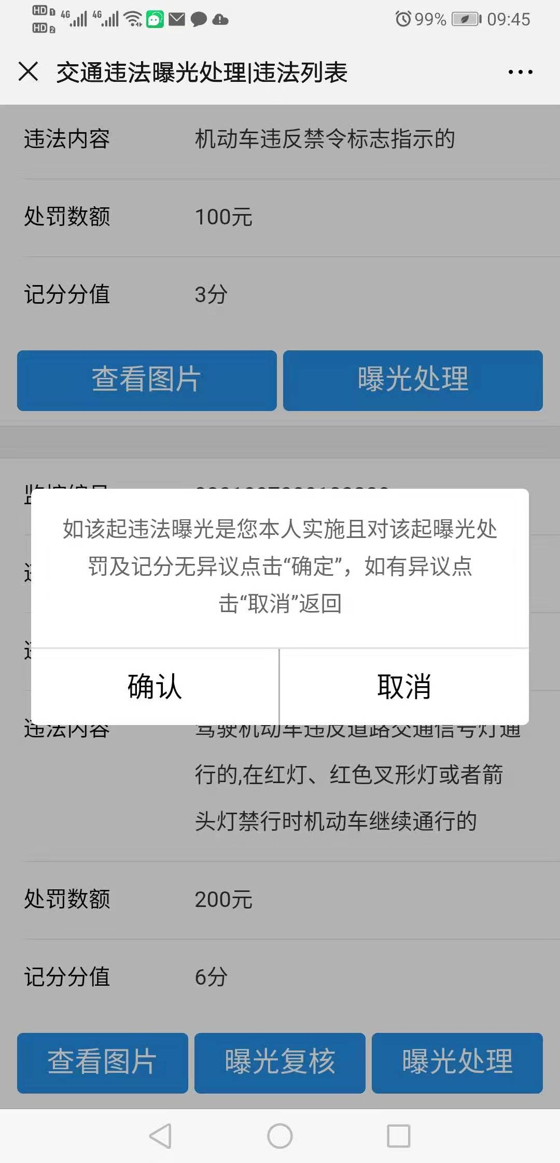
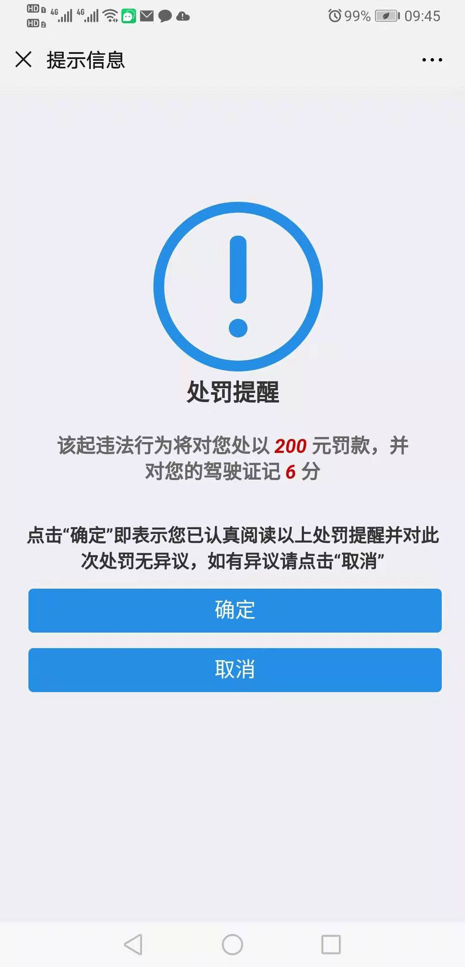
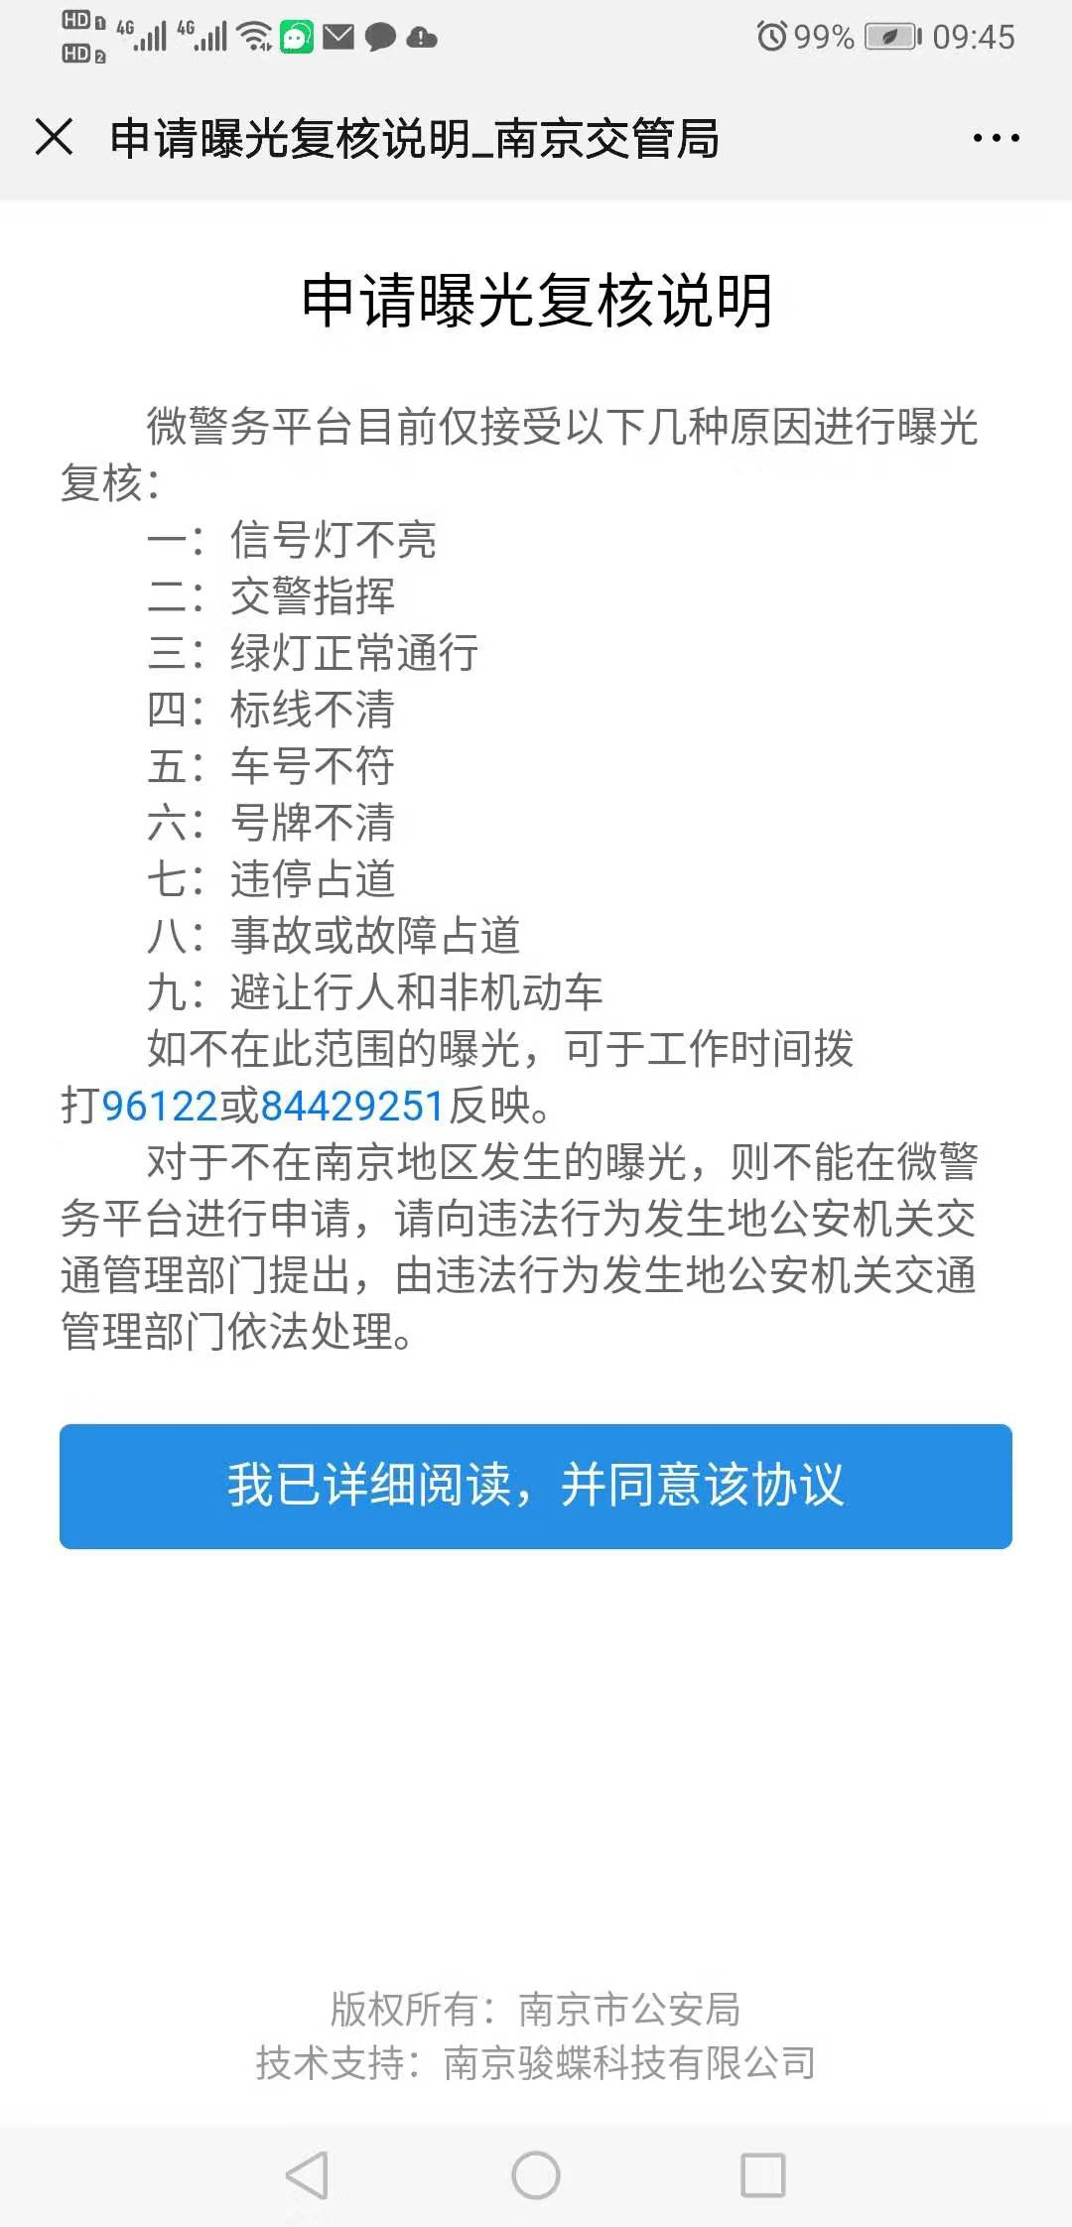
操作步骤 | 步骤名称 | 是否必须步骤 | 步骤描述
第一步 | 进入违法曝光 | 是 | 进入公安微警务，点击监管服务，选择违法曝光处理
第二步 | 提醒事项 | 是 | 已认真阅读提醒事项并无异议后点击确定
第三步 | 违法曝光查询 | 是 | 根据号牌种类和号牌号码进行违法曝光查询
第四步 | 查询结果 | 是 | 查看违法曝光查询的详细信息，此处可以选择曝光处理或曝光复核
第五步(1) | 曝光处理 | 否 | 点击曝光处理，确认无异议后进行相应处罚
第五步(2) | 曝光复核 | 否 | 点击曝光复核，填写对应信息提交进行曝光复核
第六步 | 复核结果 | 否 | 后台工作人员进行曝光复核，并将复核结果给予告知

